Feuil1
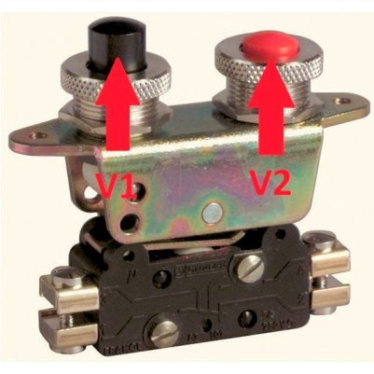
Table de vérité de ET (AND) |  |  | Table de vérité de OU (OR)
V1 | V2 | Lx | V1 | V2 | Lx
FALSE | FALSE | FALSE | FALSE | FALSE | FALSE
FALSE | TRUE | FALSE | FALSE | TRUE | TRUE
TRUE | FALSE | FALSE | TRUE | FALSE | TRUE
TRUE | TRUE | TRUE | TRUE | TRUE | TRUE

Table de vérité de OUX (XOR)
V1 | V2 | Lx
FALSE | FALSE | FALSE
FALSE | TRUE | TRUE |  | Table de vérité de Bistable
TRUE | FALSE | TRUE |  | V1 | V2 | Lx
TRUE | TRUE | FALSE |  | FALSE | FALSE | Garde sa valeur précédente
 |  |  |  | FALSE | TRUE | Devient FAUX
 |  |  |  | TRUE | FALSE | Devient VRAI
 |  |  |  | TRUE | TRUE | Si Lx est VRAI, alors devient FAUX Si Lx est FAUX, alors devient VRAI
 |  |  |  | l'action sur V1 est pris en compte uniquement si le Bistable est FAUX l'action sur V2 est pris en compte uniquement si le Bistable est VRAI

